1-Neuf - Ventes
 | Neuf - Ventes
 | De: | Jan-2026 | À: | Sep-2026
 | Données: | Fermées

Voitures - Neuf | Est A (850+) (16 / 16)
Description | Moy. MAD | Moy. MMAP | % d'écart MAD | Moy. PAD | MPAD moy. | % d'écart PAD
ELANTRA | 9 | 8 | 12.7 % | 91 | 106 | (13.7 %)
Ventes | 281630 $ | 254422 $ | 10.7 % | 2680231 $ | 3127709 $ | (14.3 %)
Ventes par unité | 30242 $ | 30777 $ | (1.7 %) | 29413 $ | 29618 $ | (0.7 %)
ELANTRA HYBRIDE | 2 | 1 | 112.5 % | 16 | 12 | 38.7 %
Ventes | 76007 $ | 35663 $ | 113.1 % | 552382 $ | 400484 $ | 37.9 %
Ventes par unité | 35768 $ | 35663 $ | 0.3 % | 34524 $ | 34724 $ | (0.6 %)
SONATA | 0 | 1 | (27.1 %) | 8 | 10 | (28.3 %)
Ventes | 17943 $ | 23522 $ | (23.7 %) | 311763 $ | 385561 $ | (19.1 %)
Ventes par unité | 41013 $ | 39204 $ | 4.6 % | 41568 $ | 36837 $ | 12.8 %
ELANTRA N | 1 | 1 | (31.3 %) | 6 | 6 | 8.8 %
Ventes | 26066 $ | 38209 $ | (31.8 %) | 251237 $ | 233448 $ | 7.6 %
Ventes par unité | 37914 $ | 38209 $ | (0.8 %) | 39800 $ | 40250 $ | (1.1 %)
À DÉTERMINER | 0 | N/A | 0.0 % | 0 | N/A | 0.0 %
Ventes | 0 $ | N/A | 0.0 % | 0 $ | N/A | 0.0 %
Ventes par unité | 0 $ | N/A | 0.0 % | 0 $ | N/A | 0.0 %
Total Hyundai détail - Voiture | 13 | 11 | 15.6 % | 121 | 133 | (9.3 %)
Ventes | 401646 $ | 351816 $ | 14.2 % | 3795612 $ | 4147202 $ | (8.5 %)
Ventes PVND | 31972 $ | 32376 $ | (1.2 %) | 31385 $ | 31088 $ | 1.0 %

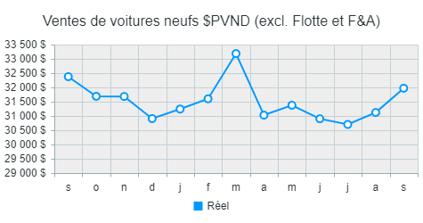 |  |  |  | 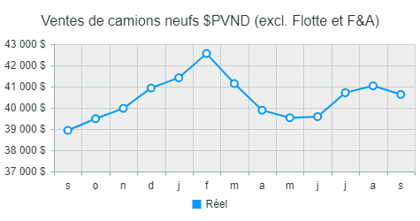 |  |  | 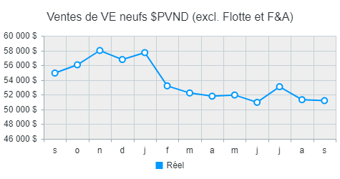

Camions - Neuf | Est A (850+) (16 / 16)
Description | Moy. MAD | Moy. MMAP | % d'écart MAD | Moy. PAD | MPAD moy. | % d'écart PAD
KONA | 19 | 19 | (3.4 %) | 159 | 180 | (11.5 %)
Ventes | 669447 $ | 686838 $ | (2.5 %) | 5584691 $ | 6321371 $ | (11.7 %)
Ventes par unité | 35585 $ | 35283 $ | 0.9 % | 35096 $ | 35158 $ | (0.2 %)
TUCSON | 13 | 14 | (9.9 %) | 132 | 90 | 46.4 %
Ventes | 526362 $ | 566075 $ | (7.0 %) | 5575399 $ | 3755037 $ | 48.5 %
Ventes par unité | 42109 $ | 40823 $ | 3.2 % | 42138 $ | 41538 $ | 1.4 %
TUCSON HYBRIDE | 12 | 9 | 42.8 % | 104 | 83 | 24.6 %
Ventes | 601905 $ | 407551 $ | 47.7 % | 5077687 $ | 3931575 $ | 29.2 %
Ventes par unité | 48639 $ | 47025 $ | 3.4 % | 48853 $ | 47141 $ | 3.6 %
PALISADE | 2 | 4 | (45.0 %) | 22 | 20 | 12.3 %
Ventes | 141752 $ | 242586 $ | (41.6 %) | 1409680 $ | 1196861 $ | 17.8 %
Ventes par unité | 66707 $ | 62738 $ | 6.3 % | 64259 $ | 61273 $ | 4.9 %
VENUE | 11 | 14 | (21.2 %) | 94 | 102 | (7.8 %)
Ventes | 306376 $ | 371020 $ | (17.4 %) | 2595973 $ | 2727597 $ | (4.8 %)
Ventes par unité | 28173 $ | 26885 $ | 4.8 % | 27489 $ | 26637 $ | 3.2 %
SANTA FE | 0 | 2 | (78.8 %) | 10 | 28 | (64.4 %)
Ventes | 25273 $ | 107957 $ | (76.6 %) | 534541 $ | 1493547 $ | (64.2 %)
Ventes par unité | 57768 $ | 52237 $ | 10.6 % | 53122 $ | 52838 $ | 0.5 %
SANTA FE HYBRIDE | 2 | 2 | 23.8 % | 16 | 14 | 15.4 %
Ventes | 109689 $ | 81348 $ | 34.8 % | 847198 $ | 678086 $ | 24.9 %
Ventes par unité | 2.7 % | 1.8 % | 53.6 % | 2.3 % | 1.8 % | 29.5 %
SANTA CRUZ | 0 | 0 | (100.0 %) | 0 | 6 | (99.0 %)
Ventes | 0 $ | 23524 $ | (100.0 %) | 2578 $ | 317311 $ | (99.2 %)
Ventes par unité | 0 $ | 50410 $ | (100.0 %) | 41250 $ | 50635 $ | (18.5 %)
PALISADE HYBRIDE | 1 | 0 | 0.0 % | 8 | 0 | 0.0 %
Ventes | 59778 $ | 0 $ | 0.0 % | 551733 $ | 0 $ | 0.0 %
Ventes par unité | 68318 $ | 0 $ | 0.0 % | 67387 $ | 0 $ | 0.0 %
À DÉTERMINER | 0 | N/A | 0.0 % | 0 | N/A | 0.0 %
Ventes | 0 $ | N/A | 0.0 % | 0 $ | N/A | 0.0 %
Ventes par unité | 0 $ | N/A | 0.0 % | 0 $ | N/A | 0.0 %
Total Hyundai détail - Camion | 60 | 64 | (6.0 %) | 546 | 524 | 4.2 %
Ventes | 2440584 $ | 2486900 $ | (1.9 %) | 22179480 $ | 20421385 $ | 8.6 %
Ventes PVND | 40634 $ | 38939 $ | 4.4 % | 40617 $ | 38977 $ | 4.2 %

VE - Neuf | Est A (850+) (16 / 16)
Description | Moy. MAD | Moy. MMAP | % d'écart MAD | Moy. PAD | MPAD moy. | % d'écart PAD
KONA ÉLECTRIQUE | 13 | 15 | (12.6 %) | 91 | 73 | 24.7 %
Ventes | 607237 $ | 730540 $ | (16.9 %) | 4277333 $ | 3670622 $ | 16.5 %
Ventes par unité | 47164 $ | 49584 $ | (4.9 %) | 46939 $ | 50237 $ | (6.6 %)
TUCSON PHEV | 1 | 3 | (62.1 %) | 25 | 28 | (12.2 %)
Ventes | 69215 $ | 186131 $ | (62.8 %) | 1290176 $ | 1528515 $ | (15.6 %)
Ventes par unité | 52735 $ | 53692 $ | (1.8 %) | 51997 $ | 54075 $ | (3.8 %)
NEXO | 0 | 0 | 0.0 % | 0 | 0 | 0.0 %
Ventes | 0 $ | 0 $ | 0.0 % | 0 $ | 0 $ | 0.0 %
Ventes par unité | 0 $ | 0 $ | 0.0 % | 0 $ | 0 $ | 0.0 %
IONIQ 5 | 3 | 2 | 35.8 % | 27 | 70 | (61.3 %)
Ventes | 151303 $ | 119682 $ | 26.4 % | 1605355 $ | 4303161 $ | (62.7 %)
Ventes par unité | 57639 $ | 61905 $ | (6.9 %) | 58912 $ | 61067 $ | (3.5 %)
IONIQ 6 | 0 | 4 | (100.0 %) | 8 | 23 | (67.3 %)
Ventes | 0 $ | 247953 $ | (100.0 %) | 383377 $ | 1318298 $ | (70.9 %)
Ventes par unité | 0 $ | 57220 $ | (100.0 %) | 51117 $ | 57484 $ | (11.1 %)
IONIQ 5 N | 0 | 0 | (100.0 %) | 0 | 1 | (53.1 %)
Ventes | 0 $ | 19666 $ | (100.0 %) | 25246 $ | 59607 $ | (57.6 %)
Ventes par unité | 0 $ | 73748 $ | (100.0 %) | 67321 $ | 74509 $ | (9.6 %)
IONIQ 9 | 1 | 2 | (54.5 %) | 12 | 9 | 35.2 %
Ventes | 87455 $ | 183146 $ | (52.2 %) | 888673 $ | 676890 $ | 31.3 %
Ventes par unité | 82311 $ | 78491 $ | 4.9 % | 76445 $ | 78708 $ | (2.9 %)
À DÉTERMINER | 0 | N/A | 0.0 % | 0 | N/A | 0.0 %
Ventes | 0 $ | N/A | 0.0 % | 0 $ | N/A | 0.0 %
Ventes par unité | 0 $ | N/A | 0.0 % | 0 $ | N/A | 0.0 %
À DÉTERMINER | 0 | N/A | 0.0 % | 0 | N/A | 0.0 %
Ventes | 0 $ | N/A | 0.0 % | 0 $ | N/A | 0.0 %
Ventes par unité | 0 $ | N/A | 0.0 % | 0 $ | N/A | 0.0 %
Total Hyundai détail - VE | 18 | 27 | (34.0 %) | 163 | 204 | (20.3 %)
Ventes | 915210 $ | 1487119 $ | (38.5 %) | 8470160 $ | 11557094 $ | (26.7 %)
Ventes PVND | 51201 $ | 54943 $ | (6.8 %) | 52064 $ | 56615 $ | (8.0 %)

Ventes véhicules neufs sommaire | Est A (850+) (16 / 16)
Description | Moy. MAD | Moy. MMAP | % d'écart MAD | Moy. PAD | MPAD moy. | % d'écart PAD
Total Hyundai détail - Voiture | 13 | 11 | 15.6 % | 121 | 133 | (9.3 %)
Ventes | 401646 $ | 351816 $ | 14.2 % | 3795612 $ | 4147202 $ | (8.5 %)
Ventes par unité | 31972 $ | 32376 $ | (1.2 %) | 31385 $ | 31088 $ | 1.0 %
Total Hyundai détail - Camion | 60 | 64 | (6.0 %) | 546 | 524 | 4.2 %
Ventes | 2440584 $ | 2486900 $ | (1.9 %) | 22179480 $ | 20421385 $ | 8.6 %
Ventes par unité | 40634 $ | 38939 $ | 4.4 % | 40617 $ | 38977 $ | 4.2 %
Total Hyundai détail - VE | 18 | 27 | (34.0 %) | 163 | 204 | (20.3 %)
Ventes | 915210 $ | 1487119 $ | (38.5 %) | 8470160 $ | 11557094 $ | (26.7 %)
Ventes par unité | 51201 $ | 54943 $ | (6.8 %) | 52064 $ | 56615 $ | (8.0 %)
Modèles fin de série | 1 | 1 | 75.8 % | 5 | 3 | 94.4 %
Ventes | 47953 $ | 14783 $ | 224.4 % | 273009 $ | 124511 $ | 119.3 %
Ventes par unité | 51150 $ | 27719 $ | 84.5 % | 51390 $ | 45553 $ | 12.8 %
Total des véhicules neufs | 91 | 102 | (10.6 %) | 835 | 864 | (3.4 %)
Ventes | 3805393 $ | 4340618 $ | (12.3 %) | 34718262 $ | 36250192 $ | (4.2 %)
Ventes PVND | 41617 $ | 42416 $ | (1.9 %) | 41579 $ | 41947 $ | (0.9 %)
Bureau Commercial - Neuf | 137 | 150 | (8.9 %) | 1280 | 1287 | (0.6 %)
Ventes | 215869 $ | 230000 $ | (6.1 %) | 1936623 $ | 2014332 $ | (3.9 %)
Ventes PVND | 2361 $ | 2248 $ | 5.0 % | 2319 $ | 2331 $ | (0.5 %)
Flotte nationale | 1 | 1 | (39.7 %) | 15 | 6 | 137.9 %
Ventes | 25075 $ | 37249 $ | (32.7 %) | 465026 $ | 221562 $ | 109.9 %
Ventes par unité | 44578 $ | 39910 $ | 11.7 % | 31527 $ | 35736 $ | (11.8 %)
Échanges concessionnaires | 28 | 28 | (1.6 %) | 215 | 186 | 15.4 %
Ventes | 1173925 $ | 1258261 $ | (6.7 %) | 9371998 $ | 8435019 $ | 11.1 %
Ventes par unité | 42399 $ | 44725 $ | (5.2 %) | 43591 $ | 45285 $ | (3.7 %)
Total départ. véh. neuf | 92 | 103 | (10.9 %) | 850 | 870 | (2.4 %)
Ventes | 4046337 $ | 4607867 $ | (12.2 %) | 37119910 $ | 38486086 $ | (3.5 %)
Ventes par unité | 43982 $ | 44621 $ | (1.4 %) | 43683 $ | 44217 $ | (1.2 %)

1-PB - Neuf
 | PB - Neuf
 | De: | Jan-2026 | À: | Sep-2026
 | Données: | Fermées

Voitures - Neuf | Est A (850+) (16 / 16)
Description | Moy. MAD | Moy. MMAP | % d'écart MAD | Moy. PAD | MPAD moy. | % d'écart PAD
ELANTRA | 9 | 8 | 12.7 % | 91 | 106 | (13.7 %)
PB par unité | 1589 $ | 1892 $ | (16.0 %) | 1642 $ | 1707 $ | (3.8 %)
PB % des ventes | 5.3 % | 6.1 % | (14.5 %) | 5.6 % | 5.8 % | (3.1 %)
ELANTRA HYBRIDE | 2 | 1 | 112.5 % | 16 | 12 | 38.7 %
PB par unité | 1652 $ | 1591 $ | 3.8 % | 1549 $ | 1732 $ | (10.6 %)
PB % des ventes | 4.6 % | 4.5 % | 3.5 % | 4.5 % | 5.0 % | (10.1 %)
SONATA | 0 | 1 | (27.1 %) | 8 | 10 | (28.3 %)
PB par unité | 1547 $ | 2063 $ | (25.0 %) | 2030 $ | 2124 $ | (4.4 %)
PB % des ventes | 3.8 % | 5.3 % | (28.3 %) | 4.9 % | 5.8 % | (15.3 %)
ELANTRA N | 1 | 1 | (31.3 %) | 6 | 6 | 8.8 %
PB par unité | 1499 $ | 1895 $ | (20.9 %) | 1808 $ | 2156 $ | (16.1 %)
PB % des ventes | 4.0 % | 5.0 % | (20.3 %) | 4.5 % | 5.4 % | (15.2 %)
À DÉTERMINER | 0 | N/A | 0.0 % | 0 | N/A | 0.0 %
PB par unité | 0 $ | N/A | 0.0 % | 0 $ | N/A | 0.0 %
PB % des ventes | 0.0 % | N/A | 0.0 % | 0.0 % | N/A | 0.0 %
Total Hyundai détail - Voiture | 13 | 11 | 15.6 % | 121 | 133 | (9.3 %)
PB par unité | 1593 $ | 1874 $ | (15.0 %) | 1663 $ | 1761 $ | (5.6 %)
PB % des ventes | 5.0 % | 5.8 % | (13.9 %) | 5.3 % | 5.7 % | (6.5 %)

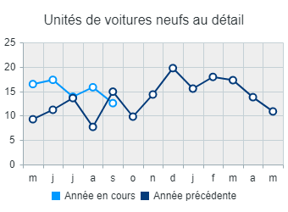 |  |  | 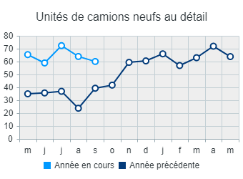 |  |  |  | 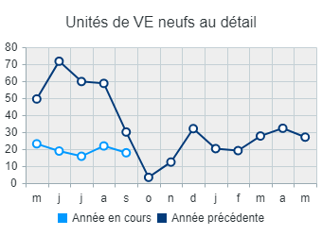 | 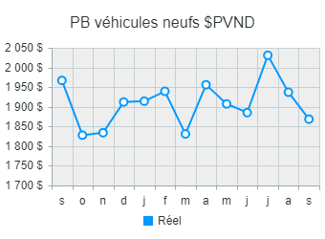 | 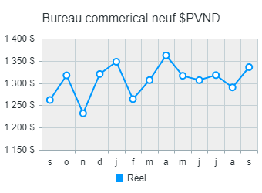

Camions - Neuf | Est A (850+) (16 / 16)
Description | Moy. MAD | Moy. MMAP | % d'écart MAD | Moy. PAD | MPAD moy. | % d'écart PAD
KONA | 19 | 19 | (3.4 %) | 159 | 180 | (11.5 %)
PB par unité | 1767 $ | 1792 $ | (1.4 %) | 1815 $ | 1987 $ | (8.7 %)
PB % des ventes | 5.0 % | 5.1 % | (2.2 %) | 5.2 % | 5.7 % | (8.5 %)
TUCSON | 13 | 14 | (9.9 %) | 132 | 90 | 46.4 %
PB par unité | 2147 $ | 2211 $ | (2.9 %) | 2135 $ | 2194 $ | (2.7 %)
PB % des ventes | 5.1 % | 5.4 % | (5.9 %) | 5.1 % | 5.3 % | (4.1 %)
TUCSON HYBRIDE | 12 | 9 | 42.8 % | 104 | 83 | 24.6 %
PB par unité | 2096 $ | 2260 $ | (7.3 %) | 2150 $ | 2343 $ | (8.3 %)
PB % des ventes | 4.3 % | 4.8 % | (10.3 %) | 4.4 % | 5.0 % | (11.5 %)
PALISADE | 2 | 4 | (45.0 %) | 22 | 20 | 12.3 %
PB par unité | 2514 $ | 2482 $ | 1.3 % | 2654 $ | 2530 $ | 4.9 %
PB % des ventes | 3.8 % | 4.0 % | (4.7 %) | 4.1 % | 4.1 % | 0.0 %
VENUE | 11 | 14 | (21.2 %) | 94 | 102 | (7.8 %)
PB par unité | 1604 $ | 1555 $ | 3.1 % | 1578 $ | 1606 $ | (1.7 %)
PB % des ventes | 5.7 % | 5.8 % | (1.6 %) | 5.7 % | 6.0 % | (4.8 %)
SANTA FE | 0 | 2 | (78.8 %) | 10 | 28 | (64.4 %)
PB par unité | 2477 $ | 2602 $ | (4.8 %) | 2195 $ | 2432 $ | (9.7 %)
PB % des ventes | 4.3 % | 5.0 % | (13.9 %) | 4.1 % | 4.6 % | (10.2 %)
SANTA FE HYBRIDE | 2 | 2 | 23.8 % | 16 | 14 | 15.4 %
PB par unité | 2327 $ | 2310 $ | 0.7 % | 2469 $ | 2586 $ | (4.5 %)
PB % des ventes | 4.4 % | 4.7 % | (7.5 %) | 4.7 % | 5.3 % | (11.8 %)
SANTA CRUZ | 0 | 0 | (100.0 %) | 0 | 6 | (99.0 %)
PB par unité | 0 $ | 2761 $ | (100.0 %) | 1725 $ | 2207 $ | (21.8 %)
PB % des ventes | 0.0 % | 5.5 % | (100.0 %) | 4.2 % | 4.4 % | (4.0 %)
PALISADE HYBRIDE | 1 | 0 | 0.0 % | 8 | 0 | 0.0 %
PB par unité | 3761 $ | 0 $ | 0.0 % | 2683 $ | 0 $ | 0.0 %
PB % des ventes | 5.5 % | 0.0 % | 0.0 % | 4.0 % | 0.0 % | 0.0 %
À DÉTERMINER | 0 | N/A | 0.0 % | 0 | N/A | 0.0 %
PB par unité | 0 $ | N/A | 0.0 % | 0 $ | N/A | 0.0 %
PB % des ventes | 0.0 % | N/A | 0.0 % | 0.0 % | N/A | 0.0 %
Total Hyundai détail - Camion | 60 | 64 | (6.0 %) | 546 | 524 | 4.2 %
PB par unité | 1964 $ | 1984 $ | (1.0 %) | 1988 $ | 2068 $ | (3.8 %)
PB % des ventes | 4.8 % | 5.1 % | (5.1 %) | 4.9 % | 5.3 % | (7.7 %)

VE - Neuf | Est A (850+) (16 / 16)
Description | Moy. MAD | Moy. MMAP | % d'écart MAD | Moy. PAD | MPAD moy. | % d'écart PAD
KONA ÉLECTRIQUE | 13 | 15 | (12.6 %) | 91 | 73 | 24.7 %
PB par unité | 1655 $ | 1962 $ | (15.6 %) | 1734 $ | 1864 $ | (7.0 %)
PB % des ventes | 3.5 % | 4.0 % | (11.3 %) | 3.7 % | 3.7 % | (0.4 %)
TUCSON PHEV | 1 | 3 | (62.1 %) | 25 | 28 | (12.2 %)
PB par unité | 2841 $ | 2349 $ | 20.9 % | 2358 $ | 2687 $ | (12.2 %)
PB % des ventes | 5.4 % | 4.4 % | 23.1 % | 4.5 % | 5.0 % | (8.7 %)
NEXO | 0 | 0 | 0.0 % | 0 | 0 | 0.0 %
PB par unité | 0 $ | 0 $ | 0.0 % | 0 $ | 0 $ | 0.0 %
PB % des ventes | 0.0 % | 0.0 % | 0.0 % | 0.0 % | 0.0 % | 0.0 %
IONIQ 5 | 3 | 2 | 35.8 % | 27 | 70 | (61.3 %)
PB par unité | 1749 $ | 1749 $ | 0.0 % | 1706 $ | 1777 $ | (4.0 %)
PB % des ventes | 3.0 % | 2.8 % | 7.4 % | 2.9 % | 2.9 % | (0.5 %)
IONIQ 6 | 0 | 4 | (100.0 %) | 8 | 23 | (67.3 %)
PB par unité | 0 $ | 1875 $ | (100.0 %) | 1779 $ | 1744 $ | 2.0 %
PB % des ventes | 0.0 % | 3.3 % | (100.0 %) | 3.5 % | 3.0 % | 14.7 %
IONIQ 5 N | 0 | 0 | (100.0 %) | 0 | 1 | (53.1 %)
PB par unité | 0 $ | 532 $ | (100.0 %) | 1433 $ | 850 $ | 68.5 %
PB % des ventes | 0.0 % | 0.7 % | (100.0 %) | 2.1 % | 1.1 % | 86.5 %
IONIQ 9 | 1 | 2 | (54.5 %) | 12 | 9 | 35.2 %
PB par unité | 2034 $ | 2045 $ | (0.5 %) | 1434 $ | 2412 $ | (40.6 %)
PB % des ventes | 2.5 % | 2.6 % | (5.2 %) | 1.9 % | 3.1 % | (38.8 %)
À DÉTERMINER | 0 | N/A | 0.0 % | 0 | N/A | 0.0 %
PB par unité | 0 $ | N/A | 0.0 % | 0 $ | N/A | 0.0 %
PB % des ventes | 0.0 % | N/A | 0.0 % | 0.0 % | N/A | 0.0 %
À DÉTERMINER | 0 | N/A | 0.0 % | 0 | N/A | 0.0 %
PB par unité | 0 $ | N/A | 0.0 % | 0 $ | N/A | 0.0 %
PB % des ventes | 0.0 % | N/A | 0.0 % | 0.0 % | N/A | 0.0 %
Total Hyundai détail - VE | 18 | 27 | (34.0 %) | 163 | 204 | (20.3 %)
PB par unité | 1782 $ | 1976 $ | (9.8 %) | 1805 $ | 1954 $ | (7.6 %)
PB % des ventes | 3.5 % | 3.6 % | (3.2 %) | 3.5 % | 3.5 % | 0.4 %

PB véhicules neufs sommaire | Est A (850+) (16 / 16)
Description | Moy. MAD | Moy. MMAP | % d'écart MAD | Moy. PAD | MPAD moy. | % d'écart PAD
Total Hyundai détail - Voiture | 13 | 11 | 15.6 % | 121 | 133 | (9.3 %)
PB par unité | 1593 $ | 1874 $ | (15.0 %) | 1663 $ | 1761 $ | (5.6 %)
PB % des ventes | 5.0 % | 5.8 % | (13.9 %) | 5.3 % | 5.7 % | (6.5 %)
Total Hyundai détail - Camion | 60 | 64 | (6.0 %) | 546 | 524 | 4.2 %
PB par unité | 1964 $ | 1984 $ | (1.0 %) | 1988 $ | 2068 $ | (3.8 %)
PB % des ventes | 4.8 % | 5.1 % | (5.1 %) | 4.9 % | 5.3 % | (7.7 %)
Total Hyundai détail - VE | 18 | 27 | (34.0 %) | 163 | 204 | (20.3 %)
PB par unité | 1782 $ | 1976 $ | (9.8 %) | 1805 $ | 1954 $ | (7.6 %)
PB % des ventes | 3.5 % | 3.6 % | (3.2 %) | 3.5 % | 3.5 % | 0.4 %
Modèles fin de série | 1 | 1 | 75.8 % | 5 | 3 | 94.4 %
PB par unité | 1090 $ | 1442 $ | (24.4 %) | 2163 $ | 1985 $ | 9.0 %
PB % des ventes | 2.1 % | 5.2 % | (59.0 %) | 4.2 % | 4.4 % | (3.4 %)
Total des véhicules neufs | 91 | 102 | (10.6 %) | 835 | 864 | (3.4 %)
PB par unité | 1869 $ | 1967 $ | (5.0 %) | 1906 $ | 1993 $ | (4.4 %)
PB % des ventes | 4.5 % | 4.6 % | (3.2 %) | 4.6 % | 4.8 % | (3.5 %)
Bureau commercial - Neuf | 137 | 150 | (8.9 %) | 1280 | 1287 | (0.6 %)
PB par contrat | 892 $ | 859 $ | 3.8 % | 861 $ | 885 $ | (2.7 %)
PB % des ventes | 56.6 % | 56.2 % | 0.8 % | 56.9 % | 56.5 % | 0.7 %
Flotte nationale | 1 | 1 | (39.7 %) | 15 | 6 | 137.9 %
PB par unité | 1092 $ | 527 $ | 107.1 % | 582 $ | 664 $ | (12.4 %)
PB % des ventes | 2.4 % | 1.3 % | 85.4 % | 1.8 % | 1.9 % | (0.7 %)
Échanges concessionnaires | 28 | 28 | (1.6 %) | 215 | 186 | 15.4 %
PB par unité | 98 $ | 46 $ | 111.1 % | 82 $ | 57 $ | 43.6 %
PB % des ventes | 0.2 % | 0.1 % | 122.7 % | 0.2 % | 0.1 % | 49.2 %
Total départ. véh. neuf | 92 | 103 | (10.9 %) | 850 | 870 | (2.4 %)
PB par unité | 3221 $ | 3217 $ | 0.1 % | 3201 $ | 3304 $ | (3.1 %)
PB % des ventes | 7.3 % | 7.2 % | 1.6 % | 7.3 % | 7.5 % | (1.9 %)

1-Occasion - PB
 | Occasion - PB
 | De: | Jan-2026 | À: | Sep-2026
 | Données: | Fermées

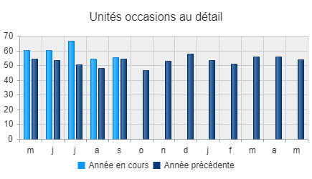 |  | 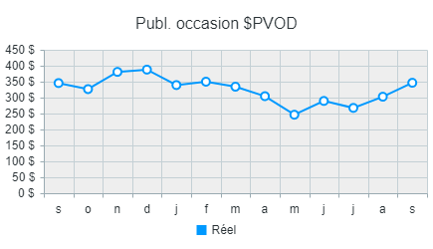

Occasion - PB | Est A (850+) (16 / 16)
Description | Moy. MAD | Moy. MMAP | % d'écart MAD | Moy. PAD | MPAD moy. | % d'écart PAD
Véhicules d'occasion - Certifiée Hyundai | 18 | 14 | 29.4 % | 166 | 141 | 17.3 %
PB par unité | 3518 $ | 3446 $ | 2.1 % | 3494 $ | 3612 $ | (3.3 %)
Remise en état par unité | (1524 $) | (1421 $) | (7.2 %) | (1498 $) | (1428 $) | (4.9 %)
PB % des ventes | 13.5 % | 12.9 % | 4.7 % | 13.4 % | 13.7 % | (2.3 %)
Ventes au détail véhicules d'occasion Hyundai | 20 | 25 | (18.9 %) | 197 | 196 | 0.6 %
PB par unité | 3460 $ | 3575 $ | (3.2 %) | 3387 $ | 3471 $ | (2.4 %)
Remise en état par unité | (1765 $) | (1570 $) | (12.4 %) | (1675 $) | (1518 $) | (10.3 %)
PB % des ventes | 16.5 % | 15.7 % | 4.7 % | 15.7 % | 15.6 % | 0.4 %
Ventes au détail véhicules d'occasion autres | 18 | 16 | 12.3 % | 150 | 140 | 7.5 %
PB par unité | 2862 $ | 3203 $ | (10.6 %) | 3185 $ | 3291 $ | (3.2 %)
Remise en état par unité | (1604 $) | (1290 $) | (24.3 %) | (1488 $) | (1317 $) | (13.0 %)
PB % des ventes | 10.6 % | 11.6 % | (8.9 %) | 11.8 % | 13.3 % | (10.6 %)
Total ventes au détail véh. d'occ. | 56 | 54 | 2.4 % | 513 | 477 | 7.6 %
PB par unité (net du reconditionnement) | 1650 $ | 1983 $ | (16.8 %) | 1799 $ | 2028 $ | (11.3 %)
Remise en état par unité | (1637 $) | (1451 $) | (12.8 %) | (1563 $) | (1432 $) | (9.1 %)
PB % des ventes | 6.7 % | 7.9 % | (14.7 %) | 7.3 % | 8.4 % | (12.7 %)
Ventes en gros véhicules d'occasion | 49 | 60 | (18.9 %) | 429 | 453 | (5.3 %)
PB par unité | 128 $ | 395 $ | (67.6 %) | 326 $ | 606 $ | (46.2 %)
PB % des ventes | 1.0 % | 2.8 % | (64.2 %) | 2.7 % | 4.2 % | (36.9 %)
Véhicules d'occasion - Achat de location | 5 | 10 | (46.3 %) | 65 | 67 | (2.3 %)
PB par unité | 201 $ | 130 $ | 54.6 % | 181 $ | 164 $ | 10.1 %
PB % des ventes | 1.0 % | 0.6 % | 59.0 % | 0.6 % | 0.9 % | (35.5 %)
Bureau commercial - Total départ. veh. d'occasion
PB par contrat | 1015 $ | 1007 $ | 0.8 % | 1026 $ | 1032 $ | (0.5 %)
PB % des ventes | 62.9 % | 62.4 % | 0.9 % | 62.1 % | 61.3 % | 1.4 %
Rajustement de l'inventaire | 565 $ | 1475 $ | (61.7 %) | 6259 $ | 8547 $ | (26.8 %)
Total départ. véh. d'occasion | 110 | 124 | (11.8 %) | 1007 | 996 | 1.1 %
PB par unité | 1802 $ | 1818 $ | (0.9 %) | 2010 $ | 2144 $ | (6.2 %)
PB % des ventes | 8.8 % | 8.8 % | (0.4 %) | 9.5 % | 10.3 % | (8.4 %)

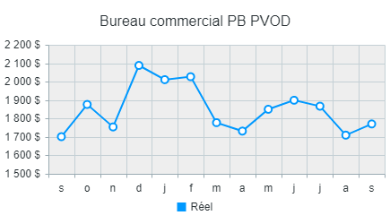 |  | 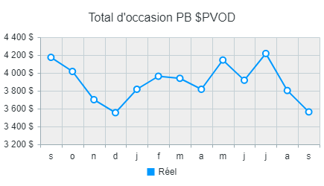

1-Pièces - Vente et PB
 | Pièces - Vente et PB
 | De: | Jan-2026 | À: | Sep-2026
 | Données: | Fermées

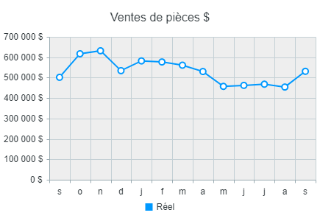 |  |  | 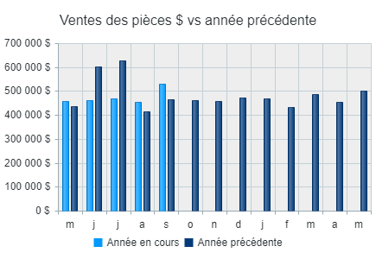 |  |  |  | 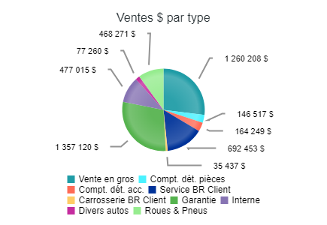

PB pièces | Est A (850+) (16 / 16)
Description | Moy. MAD | Moy. MMAP | % d'écart MAD | Moy. PAD | MPAD moy. | % d'écart PAD
Ventes en gros | 286 | 310 | (7.6 %) | 3043 | 3086 | (1.4 %)
Ventes | 109848 $ | 123927 $ | (11.4 %) | 1260208 $ | 1187863 $ | 6.1 %
Ventes par transaction | 383 $ | 400 $ | (4.0 %) | 414 $ | 385 $ | 7.6 %
PB | 21922 $ | 24563 $ | (10.7 %) | 250985 $ | 234403 $ | 7.1 %
PB % des ventes | 20.0 % | 19.8 % | 0.7 % | 19.9 % | 19.7 % | 0.9 %
Ventes au comptoir, pièces | 140 | 152 | (7.8 %) | 1217 | 1268 | (4.0 %)
Ventes | 17518 $ | 15683 $ | 11.7 % | 146517 $ | 140555 $ | 4.2 %
Ventes par transaction | 125 $ | 103 $ | 21.1 % | 120 $ | 111 $ | 8.6 %
PB | 4695 $ | 4704 $ | (0.2 %) | 41678 $ | 40348 $ | 3.3 %
PB % des ventes | 26.8 % | 30.0 % | (10.6 %) | 28.4 % | 28.7 % | (0.9 %)
Ventes au comptoir - Accessoires | 125 | 106 | 18.0 % | 1085 | 860 | 26.1 %
Ventes | 19949 $ | 15804 $ | 26.2 % | 164249 $ | 134204 $ | 22.4 %
Ventes par transaction | 159 $ | 149 $ | 7.0 % | 151 $ | 156 $ | (3.0 %)
PB | 6337 $ | 4767 $ | 32.9 % | 54881 $ | 41865 $ | 31.1 %
PB % des ventes | 31.8 % | 30.2 % | 5.3 % | 33.4 % | 31.2 % | 7.1 %
Bons de réparation au client | 567 | 535 | 5.9 % | 5784 | 5614 | 3.0 %
Ventes | 74673 $ | 65996 $ | 13.1 % | 692453 $ | 629942 $ | 9.9 %
Ventes par transaction | 132 $ | 123 $ | 6.8 % | 120 $ | 112 $ | 6.7 %
PB | 27288 $ | 24188 $ | 12.8 % | 254892 $ | 233534 $ | 9.1 %
PB % des ventes | 36.5 % | 36.7 % | (0.3 %) | 36.8 % | 37.1 % | (0.7 %)
Carrosserie - Bon de réparation client | 0 | 11 | (100.0 %) | 0 | 94 | (100.0 %)
Ventes | 1426 $ | 8721 $ | (83.6 %) | 35437 $ | 58780 $ | (39.7 %)
Ventes par transaction | 0 $ | 765 $ | (100.0 %) | 0 $ | 624 $ | (100.0 %)
PB | 298 $ | 2263 $ | (86.8 %) | 9381 $ | 16820 $ | (44.2 %)
PB % des ventes | 20.9 % | 25.9 % | (19.4 %) | 26.5 % | 28.6 % | (7.5 %)
Garantie | 454 | 383 | 18.7 % | 3510 | 3428 | 2.4 %
Ventes | 187437 $ | 160103 $ | 17.1 % | 1357120 $ | 1159700 $ | 17.0 %
Ventes par transaction | 413 $ | 418 $ | (1.3 %) | 387 $ | 338 $ | 14.3 %
PB | 35656 $ | 32691 $ | 9.1 % | 278456 $ | 244523 $ | 13.9 %
PB % des ventes | 19.0 % | 20.4 % | (6.8 %) | 20.5 % | 21.1 % | (2.7 %)
Interne | 353 | 355 | (0.4 %) | 2982 | 2965 | 0.6 %
Ventes | 57938 $ | 62116 $ | (6.7 %) | 477015 $ | 499775 $ | (4.6 %)
Ventes par transaction | 164 $ | 175 $ | (6.3 %) | 160 $ | 169 $ | (5.1 %)
PB | 19083 $ | 21224 $ | (10.1 %) | 158566 $ | 172849 $ | (8.3 %)
PB % des ventes | 32.9 % | 34.2 % | (3.6 %) | 33.2 % | 34.6 % | (3.9 %)
Divers autos
Ventes | 9995 $ | 4970 $ | 101.1 % | 77260 $ | 53353 $ | 44.8 %
PB | 3049 $ | 1587 $ | 92.1 % | 27772 $ | 20408 $ | 36.1 %
PB % des ventes | 30.5 % | 31.9 % | (4.5 %) | 35.9 % | 38.3 % | (6.0 %)
Roues & Pneus
Ventes | 52294 $ | 44412 $ | 17.7 % | 468271 $ | 427097 $ | 9.6 %
PB | 12184 $ | 10110 $ | 20.5 % | 109050 $ | 95646 $ | 14.0 %
PB % des ventes | 23.3 % | 22.8 % | 2.3 % | 23.3 % | 22.4 % | 4.0 %
Escompte / Boni pour ventes en gros
PB | 9136 $ | 11933 $ | (23.4 %) | 35714 $ | 65328 $ | (45.3 %)
PB% Total des ventes des Pieces | 1.7 % | 2.4 % | (27.7 %) | 0.8 % | 1.5 % | (49.9 %)
Ajustement des pièces d'inventaire
PB | 5189 $ | 633 $ | 720.3 % | 7237 $ | 11115 $ | (34.9 %)
PB% Total des ventes des Pieces | 1.0 % | 0.1 % | 674.8 % | 0.2 % | 0.3 % | (40.3 %)
Total départ. pièces | 552 | 569 | (2.9 %) | 5344 | 5214 | 2.5 %
Ventes | 531078 $ | 501732 $ | 5.8 % | 4678529 $ | 4291269 $ | 9.0 %
Ventes par transaction | 962 $ | 883 $ | 9.0 % | 875 $ | 823 $ | 6.4 %
PB | 144837 $ | 138662 $ | 4.5 % | 1228612 $ | 1176838 $ | 4.4 %
PB % des ventes | 27.3 % | 27.6 % | (1.3 %) | 26.3 % | 27.4 % | (4.2 %)

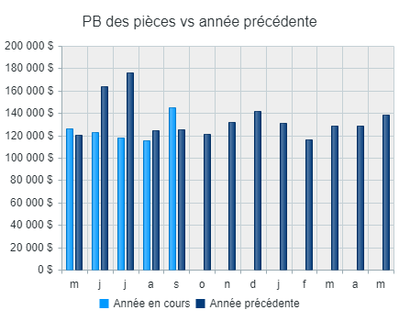 |  |  | 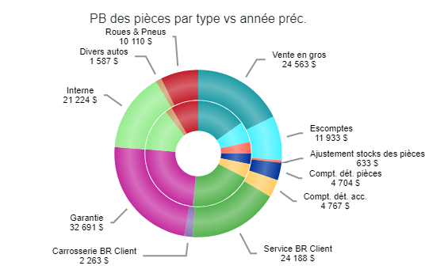

1-Service - Vente et PB
 | Service - Vente et PB
 | De: | Jan-2026 | À: | Sep-2026
 | Données: | Fermées

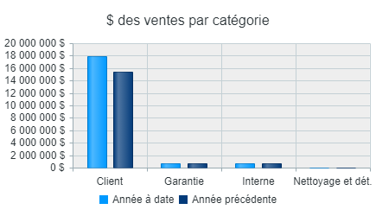 |  |  | 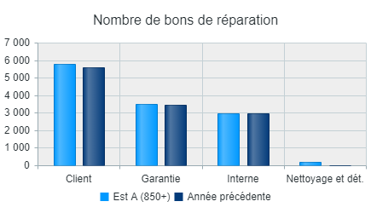 |  |  |  | 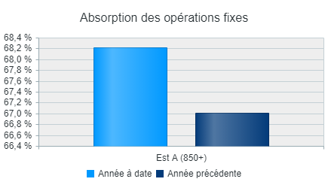

PB Service | Est A (850+) (16 / 16)
Description | Moy. MAD | Moy. MMAP | % d'écart MAD | Moy. PAD | MPAD moy. | % d'écart PAD
Main-d'œuvre - Bons de réparation au client | 567 | 535 | 5.9 % | 5784 | 5614 | 3.0 %
Ventes | 106225 $ | 95010 $ | 11.8 % | 1122443 $ | 1023353 $ | 9.7 %
Ventes par transaction | 187 $ | 178 $ | 5.5 % | 194 $ | 182 $ | 6.4 %
PB | 81804 $ | 73706 $ | 11.0 % | 867335 $ | 793649 $ | 9.3 %
PB % des ventes | 77.0 % | 77.6 % | (0.7 %) | 77.3 % | 77.6 % | (0.4 %)
Main-d'œuvre - Garantie | 454 | 383 | 18.7 % | 3510 | 3428 | 2.4 %
Ventes | 85082 $ | 81159 $ | 4.8 % | 632235 $ | 686449 $ | (7.9 %)
Ventes par transaction | 187 $ | 212 $ | (11.7 %) | 180 $ | 200 $ | (10.0 %)
PB | 57913 $ | 56122 $ | 3.2 % | 424589 $ | 474295 $ | (10.5 %)
PB % des ventes | 68.1 % | 69.2 % | (1.6 %) | 67.2 % | 69.1 % | (2.8 %)
Main-d'œuvre - Interne | 353 | 355 | (0.4 %) | 2982 | 2965 | 0.6 %
Ventes | 85805 $ | 83562 $ | 2.7 % | 671479 $ | 638084 $ | 5.2 %
Ventes par transaction | 243 $ | 236 $ | 3.1 % | 225 $ | 215 $ | 4.7 %
PB | 65770 $ | 64395 $ | 2.1 % | 512699 $ | 489536 $ | 4.7 %
PB % des ventes | 76.7 % | 77.1 % | (0.5 %) | 76.4 % | 76.7 % | (0.5 %)
Temps non-assigné
PB | (1401 $) | (2647 $) | 47.1 % | (42549 $) | (40289 $) | (5.6 %)
PB% des ventes du travail | (0.5 %) | (1.0 %) | 50.4 % | (1.8 %) | (1.7 %) | (2.2 %)
Sous total main-d'œuvre | 1374 | 1273 | 8.0 % | 12276 | 12007 | 2.2 %
Ventes | 277113 $ | 259731 $ | 6.7 % | 2426156 $ | 2347886 $ | 3.3 %
Ventes par transaction | 202 $ | 204 $ | (1.2 %) | 198 $ | 196 $ | 1.1 %
PB | 204086 $ | 191577 $ | 6.5 % | 1762074 $ | 1717191 $ | 2.6 %
PB % des ventes | 73.6 % | 73.8 % | (0.2 %) | 72.6 % | 73.1 % | (0.7 %)
Services d'esthétique | 35 | 0 | 26243.8 % | 177 | 1 | 23976.7 %
Ventes | 6467 $ | 131 $ | 4826.8 % | 41162 $ | 439 $ | 9275.0 %
Ventes par transaction | 184 $ | 985 $ | (81.3 %) | 233 $ | 599 $ | (61.1 %)
PB | 2694 $ | 130 $ | 1968.0 % | 17170 $ | 417 $ | 4022.2 %
PB % des ventes | 41.7 % | 99.2 % | (58.0 %) | 41.7 % | 94.9 % | (56.0 %)
Stockage des pneus | 10 | 12 | (16.0 %) | 493 | 420 | 17.4 %
Ventes | 570 $ | 451 $ | 26.3 % | 30006 $ | 24894 $ | 20.5 %
Ventes par transaction | 56 $ | 37 $ | 50.5 % | 61 $ | 59 $ | 2.7 %
PB | 316 $ | 17 $ | 1779.1 % | 16674 $ | 15382 $ | 8.4 %
PB % des ventes | 55.4 % | 3.7 % | 1387.4 % | 55.6 % | 61.8 % | (10.1 %)
Réparation confiées aux sous-traitants | 264 | 297 | (11.1 %) | 2415 | 2568 | (5.9 %)
Ventes | 105880 $ | 87498 $ | 21.0 % | 775979 $ | 646236 $ | 20.1 %
Ventes par transaction | 400 $ | 294 $ | 36.1 % | 321 $ | 252 $ | 27.7 %
PB | 13937 $ | 12822 $ | 8.7 % | 109782 $ | 100922 $ | 8.8 %
PB % des ventes | 13.2 % | 14.7 % | (10.2 %) | 14.1 % | 15.6 % | (9.4 %)
Lubrifiants | 405 | 400 | 1.1 % | 3815 | 3785 | 0.8 %
Ventes | 21433 $ | 14845 $ | 44.4 % | 170338 $ | 145897 $ | 16.8 %
Ventes par transaction | 53 $ | 37 $ | 42.8 % | 45 $ | 39 $ | 15.8 %
PB | 4976 $ | 3361 $ | 48.0 % | 39090 $ | 32504 $ | 20.3 %
PB % des ventes | 23.2 % | 22.6 % | 2.5 % | 22.9 % | 22.3 % | 3.0 %
Autres revenus | 28 | 38 | (27.0 %) | 303 | 381 | (20.6 %)
Ventes | 1181 $ | 1828 $ | (35.4 %) | 15117 $ | 24083 $ | (37.2 %)
Ventes par transaction | 43 $ | 48 $ | (11.5 %) | 50 $ | 63 $ | (21.0 %)
PB | 1091 $ | 1472 $ | (25.9 %) | 13314 $ | 20105 $ | (33.8 %)
PB % des ventes | 92.4 % | 80.5 % | 14.7 % | 88.1 % | 83.5 % | 5.5 %
Total départ. service | 2116 | 2020 | 4.8 % | 19478 | 19161 | 1.7 %
Ventes | 412643 $ | 364483 $ | 13.2 % | 3458758 $ | 3189435 $ | 8.4 %
Ventes par transaction | 195 $ | 180 $ | 8.1 % | 178 $ | 166 $ | 6.7 %
PB | 227099 $ | 209379 $ | 8.5 % | 1958104 $ | 1886520 $ | 3.8 %
PB % des ventes | 55.0 % | 57.4 % | (4.2 %) | 56.6 % | 59.1 % | (4.3 %)

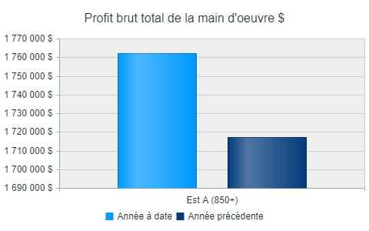 |  |  | 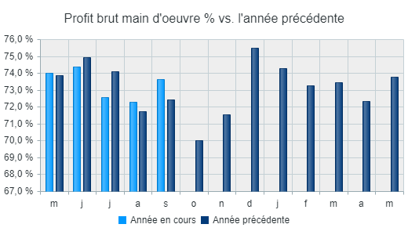 |  |  |  | 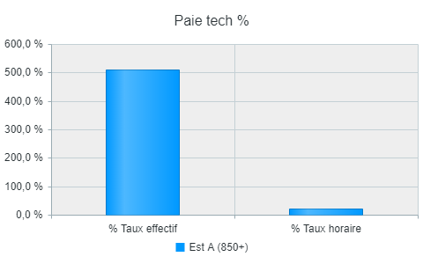

1-Carrosserie - Vente et PB
 | Carrosserie - Vente et PB
 | De: | Jan-2026 | À: | Sep-2026
 | Données: | Fermées

PB de Carrosserie | Est A (850+) (16 / 16)
Description | Moy. MAD | Moy. MMAP | % d'écart MAD | Moy. PAD | MPAD moy. | % d'écart PAD
Main-d'œuvre - Bons de réparation au client | 0 | 1 | (100.0 %) | 0 | 11 | (100.0 %)
Ventes | 0 $ | 109 $ | (100.0 %) | 0 $ | 1293 $ | (100.0 %)
Ventes par transaction | 0 $ | 91 $ | (100.0 %) | 0 $ | 113 $ | (100.0 %)
PB | 0 $ | 56 $ | (100.0 %) | 0 $ | 869 $ | (100.0 %)
PB % des ventes | 0.0 % | 50.8 % | (100.0 %) | 0.0 % | 67.2 % | (100.0 %)
Main-d'oeuvre - Interne | 0 | 10 | (100.0 %) | 0 | 83 | (100.0 %)
Ventes | 0 $ | 1516 $ | (100.0 %) | 0 $ | 11609 $ | (100.0 %)
Ventes par transaction | 0 $ | 149 $ | (100.0 %) | 0 $ | 140 $ | (100.0 %)
PB | 0 $ | 821 $ | (100.0 %) | 0 $ | 6350 $ | (100.0 %)
PB % des ventes | 0.0 % | 54.2 % | (100.0 %) | 0.0 % | 54.7 % | (100.0 %)
Main-d'oeuvre - Garantie | 0 | 0 | 0.0 % | 0 | 0 | 0.0 %
Ventes | 0 $ | 0 $ | 0.0 % | 0 $ | 0 $ | 0.0 %
Ventes par transaction | 0 $ | 0 $ | 0.0 % | 0 $ | 0 $ | 0.0 %
PB | 0 $ | 0 $ | 0.0 % | 0 $ | 0 $ | 0.0 %
PB % des ventes | 0.0 % | 0.0 % | 0.0 % | 0.0 % | 0.0 % | 0.0 %
Temps non imputé
PB | 0 $ | (51 $) | 100.0 % | 0 $ | (371 $) | 100.0 %
PB% Total des ventes du travail | 0.0 % | (3.1 %) | 100.0 % | 0.0 % | (2.9 %) | 100.0 %
Sous total main-d'œuvre | 0 | 11 | (100.0 %) | 0 | 94 | (100.0 %)
Ventes | 0 $ | 1625 $ | (100.0 %) | 0 $ | 12902 $ | (100.0 %)
Ventes par transaction | 0 $ | 143 $ | (100.0 %) | 0 $ | 137 $ | (100.0 %)
PB | 0 $ | 826 $ | (100.0 %) | 0 $ | 6848 $ | (100.0 %)
PB % des ventes | 0.0 % | 50.8 % | (100.0 %) | 0.0 % | 53.1 % | (100.0 %)
Matériaux - Débosselage et peinture | 1 | 1 | (50.9 %) | 7 | 10 | (26.1 %)
Ventes | 16 $ | 28 $ | (43.4 %) | 170 $ | 159 $ | 6.9 %
Ventes par transaction | 23 $ | 20 $ | 15.3 % | 23 $ | 16 $ | 44.7 %
PB | 9 $ | 25 $ | (65.6 %) | 60 $ | 100 $ | (40.1 %)
PB % des ventes | 56.0 % | 92.3 % | (39.3 %) | 35.1 % | 62.7 % | (43.9 %)
Réparation confiées aux sous-traitants | 16 | 18 | (15.5 %) | 153 | 183 | (16.8 %)
Ventes | 4304 $ | 6248 $ | (31.1 %) | 50139 $ | 40681 $ | 23.2 %
Ventes par transaction | 278 $ | 341 $ | (18.5 %) | 328 $ | 222 $ | 48.1 %
PB | 636 $ | 328 $ | 94.0 % | 5758 $ | 5832 $ | (1.3 %)
PB % des ventes | 14.8 % | 5.2 % | 181.7 % | 11.5 % | 14.3 % | (19.9 %)
Total départ. débosselage et peinture | 16 | 31 | (48.0 %) | 160 | 288 | (44.3 %)
Ventes | 4320 $ | 7900 $ | (45.3 %) | 50309 $ | 53743 $ | (6.4 %)
Ventes par transaction | 267 $ | 254 $ | 5.2 % | 314 $ | 187 $ | 68.2 %
PB | 644 $ | 1179 $ | (45.3 %) | 5818 $ | 12780 $ | (54.5 %)
PB % des ventes | 14.9 % | 14.9 % | (0.0 %) | 11.6 % | 23.8 % | (51.4 %)

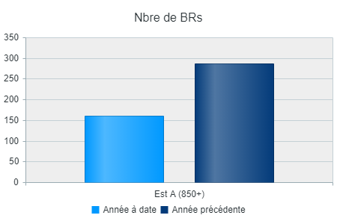 |  |  | 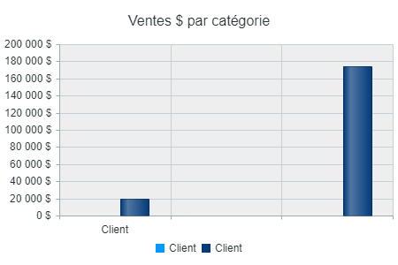 |  |  |  | 